QL chức vụ
Project Name | Website quản lý trung tâm Smart Learning Hub + tích hợp AI hỗ trợ học tập
Module Code | QL chức vụ
 | Hoàn thành | Lỗi | Chưa kiểm tra | Bị chặn | Tổng lần kiểm tra
Round 1 | 7 | 0 | 0 | 0 | 7
Round 2 | 0 | 0 | 0 | 0 | 0
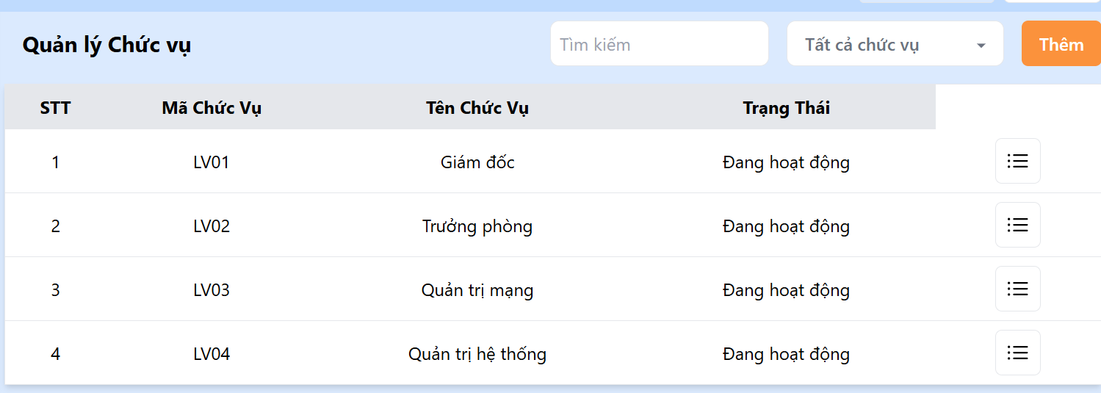

Test Case ID | Mô tả | Quy trình | Kết quả mong đợi | Kết quả thực tế | Kết quả |  |  | Chú thích
 |  |  |  |  | Vòng 1
 |  |  |  |  | Trạng thái | Ngày kiểm tra | Người kiểm tra
GUI_SHOW Đăng ký
GUI-DK01 | [Email] Textbox |  | -Label : black -Status : enable | -Label : black -Status : enable | Passed | 2025-05-03 | Ánh
GUI-DK02 | [Password]Textbox |  | -Text color : black -Status : enable | -Text color : black -Status : enable | Passed | 2025-05-03 | Ánh
GUI-DK03 | [Đăng ký] Button |  | -Text color : blue -Status : enable | -Text color : blue -Status : enable | Passed | 2025-05-03 | Ánh
FUNCTION_SHOW Đăng ký
Test Case ID | Mô tả | Quy trình | Điều kiện tiên quyết | Kết quả mong đợi | Trạng thái | Ngày kiểm tra | Người kiểm tra | Ghi chú
FUNC-CV01 | Kiểm tra tìm kiếm theo từ khóa | Nhập từ khóa “Giám đốc” vào ô tìm kiếm | Kết quả lọc đúng chức vụ chứa từ khóa “Giám đốc” | Kết quả lọc đúng chức vụ chứa từ khóa “Giám đốc” | Passed | 2025-05-03 | Ánh
FUNC-CV02 | Kiểm tra lọc theo danh sách chức vụ | Chọn "Tất cả chức vụ" → chọn "Quản trị mạng" | Giao diện chỉ hiển thị chức vụ tương ứng | Giao diện chỉ hiển thị chức vụ tương ứng | Passed | 2025-05-03 | Ánh
FUNC-CV03 | Kiểm tra nút [Thêm] hiển thị form mới | Nhấn nút "Thêm" | Hiển thị popup hoặc form thêm chức vụ mới | Hiển thị popup hoặc form thêm chức vụ mới | Passed | 2025-05-03 | Ánh
FUNC-CV04 | Kiểm tra hành động từ nút ba gạch | Nhấn vào biểu tượng ba gạch ở dòng bất kỳ | Hiển thị menu hoặc tùy chọn (Sửa, Xóa, Xem chi tiết) | Hiển thị menu hoặc tùy chọn (Sửa, Xóa, Xem chi tiết) | Passed | 2025-05-03 | Ánh

QL liên hệ
Project Name | Website quản lý trung tâm Smart Learning Hub + tích hợp AI hỗ trợ học tập
Module Code | QL liên hệ
 | Hoàn thành | Lỗi | Chưa kiểm tra | Bị chặn | Tổng lần kiểm tra
Round 1 | 10 | 1 | 0 | 0 | 10
Round 2 | 1 | 0 | 0 | 0 | 1
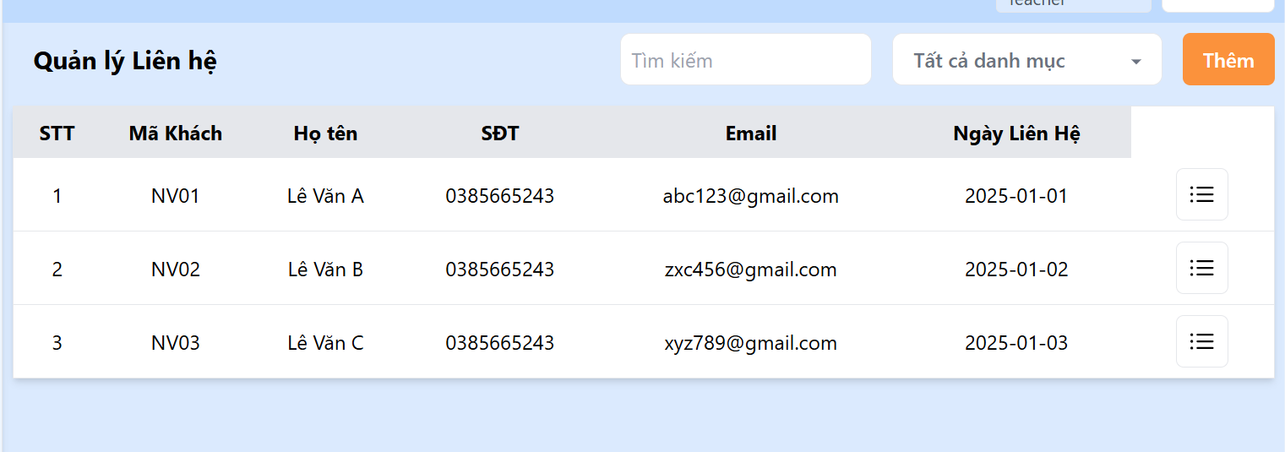
Test Case ID | Mô tả | Hành động | Điều kiện tiên quyết | Kết quả mong đợi | Kết quả thực tế | Kết quả |  |  | Kết quả |  |  | Chú thích
 |  |  |  |  |  | Vòng 1 |  |  | Vòng 2
 |  |  |  |  |  | Trạng thái | Ngày kiểm tra | Người kiểm tra | Trạng thái | Ngày kiểm tra | Người kiểm tra
GUI_SHOW Đổi mât khẩu
TC-QLLH-GUI-001 | Kiểm tra tiêu đề trang “Quản lý Liên hệ” | Truy cập trang | Đăng nhập thành công | Hiển thị tiêu đề “Quản lý Liên hệ” in đậm, dễ nhìn | Hiển thị tiêu đề “Quản lý Liên hệ” in đậm, dễ nhìn | Passed | 2025-05-04 | Ánh
TC-QLLH-GUI-002 | Kiểm tra ô tìm kiếm | Quan sát ô tìm kiếm trên đầu bảng | Đăng nhập thành công | Hiển thị ô tìm kiếm với placeholder là “Tìm kiếm” | Hiển thị ô tìm kiếm với placeholder là “Tìm kiếm” | Passed | 2025-05-04 | Ánh
TC-QLLH-GUI-003 | Kiểm tra nút “Thêm” | Quan sát góc trên bên phải | Đăng nhập thành công | Nút “Thêm” hiển thị màu cam, chữ rõ ràng, có thể click | Nút “Thêm” hiển thị màu cam, chữ rõ ràng, có thể click | Passed | 2025-05-04 | Ánh
TC-QLLH-GUI-004 | Kiểm tra bảng hiển thị dữ liệu liên hệ | Quan sát bảng | Có dữ liệu khách hàng liên hệ | Hiển thị đúng các cột: STT, Mã Khách, Họ tên, SĐT, Email, Ngày liên hệ, Hành động | Hiển thị đúng các cột: STT, Mã Khách, Họ tên, SĐT, Email, Ngày liên hệ, Hành động | Passed | 2025-05-04 | Ánh
TC-QLLH-GUI-005 | Kiểm tra định dạng ngày trong cột “Ngày liên hệ” | Quan sát định dạng ngày trong bảng | Có dữ liệu ngày liên hệ | Ngày hiển thị theo format yyyy-mm-dd | Ngày hiển thị theo format yyyy-mm-dd | Passed | 2025-05-04 | Ánh
FUNC_SHOW Trang Quản lý Liên hệ
Test Case ID | Mô tả | Hành động | Điều kiện tiên quyết | Kết quả mong đợi | Kết quả thực tế | Kết quả |  |  | Kết quả |  |  | Chú thích
 |  |  |  |  |  | Vòng 1 |  |  | Vòng 2
 |  |  |  |  |  | Trạng thái | Ngày kiểm tra | Người kiểm tra | Trạng thái | Ngày kiểm tra | Người kiểm tra
TC-QLLH-FUNC-001 | Tìm kiếm liên hệ theo họ tên | Nhập “Lê Văn B” vào ô tìm kiếm | Có khách tên “Lê Văn B” | Chỉ hiển thị dòng có họ tên là “Lê Văn B” | Chỉ hiển thị dòng có họ tên là “Lê Văn B” | Passed | 2025-05-04 | Ánh
TC-QLLH-FUNC-002 | Tìm kiếm không tồn tại | Nhập “Nguyễn Văn Z” vào ô tìm kiếm | Không có khách tên này | Bảng hiển thị trống hoặc thông báo “Không tìm thấy kết quả” | Bảng hiển thị trống hoặc thông báo “Không tìm thấy kết quả” | Passed | 2025-05-04 | Ánh
TC-QLLH-FUNC-003 | Kiểm tra thao tác click vào biểu tượng menu | Click biểu tượng ba dòng tại dòng của “Lê Văn C” | Có dữ liệu | Hiển thị popup hoặc menu thao tác gồm các lựa chọn: Xem/Sửa/Xóa | Hiển thị popup hoặc menu thao tác gồm các lựa chọn: Xem/Sửa/Xóa | Passed | 2025-05-04 | Ánh
TC-QLLH-FUNC-004 | Kiểm tra dữ liệu bị trùng | Quan sát danh sách | Cả 3 khách đều có SĐT giống nhau | SĐT không nên bị trùng với nhau nếu là khách riêng biệt (cảnh báo hoặc phân biệt rõ ràng) | Có trùng danh sách | Fail | 2025-05-04 | Ánh | Passed | 2025-05-07 | Ánh
TC-QLLH-FUNC-005 | Kiểm tra định dạng email hợp lệ | Quan sát email từng dòng | Có dữ liệu email | Mỗi email phải đúng định dạng abc@xyz.com | Mỗi email phải đúng định dạng abc@xyz.com | Passed | 2025-05-04 | Ánh

QL bài viết
Project Name | Website quản lý trung tâm Smart Learning Hub + tích hợp AI hỗ trợ học tập
Module Code | QL bài viết
 | Hoàn thành | Lỗi | Chưa kiểm tra | Bị chặn | Tổng lần kiểm tra
Round 1 | 10 | 0 | 0 | 0 | 10
Round 2 | 0 | 0 | 0 | 0 | 0
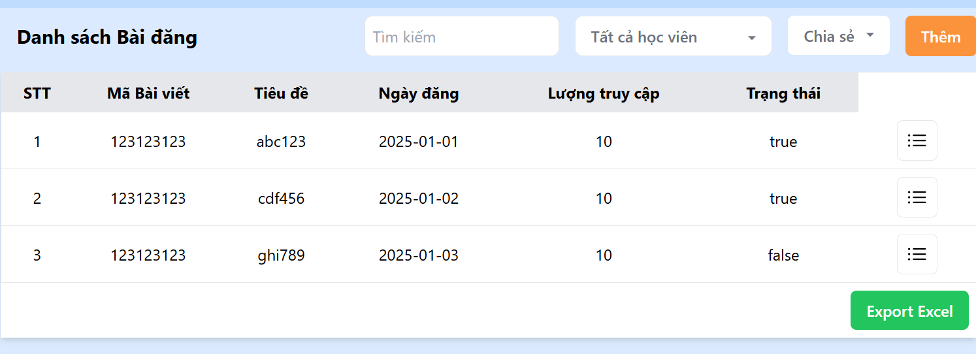
Test Case ID | Mô tả | Hành động | Điều kiện tiên quyết | Kết quả mong đợi | Kết quả thực tế | Kết quả |  |  | Kết quả |  |  | Chú thích
 |  |  |  |  |  | Vòng 1 |  |  | Vòng 2
 |  |  |  |  |  | Trạng thái | Ngày kiểm tra | Người kiểm tra | Trạng thái | Ngày kiểm tra | Người kiểm tra
GUI_SHOW Trang quản lý tài khoản
TC-BD-GUI-001 | Kiểm tra tiêu đề trang “Danh sách Bài đăng” | Truy cập trang | Đăng nhập thành công | Hiển thị tiêu đề “Danh sách Bài đăng” in đậm, rõ ràng | Giống mong đợi | Passed | 2025-05-04 | Ánh
TC-BD-GUI-002 | Kiểm tra ô tìm kiếm và bộ lọc | Quan sát phía trên bảng | Đăng nhập thành công | Có ô tìm kiếm, bộ lọc “Tất cả học viên” và “Chia sẻ” hiển thị đúng vị trí | Giống mong đợi | Passed | 2025-05-04 | Ánh
TC-BD-GUI-003 | Kiểm tra nút “Thêm” | Quan sát góc phải trên cùng | Đăng nhập thành công | Nút “Thêm” hiển thị rõ ràng màu cam, có thể click | Giống mong đợi | Passed | 2025-05-04 | Ánh
TC-BD-GUI-004 | Kiểm tra cấu trúc bảng bài đăng | Quan sát bảng | Có dữ liệu bài đăng | Hiển thị đúng cột: STT, Mã Bài viết, Tiêu đề, Ngày đăng, Lượt truy cập, Trạng thái, Hành động | Giống mong đợi | Passed | 2025-05-04 | Ánh
TC-BD-GUI-005 | Kiểm tra nút “Export Excel” | Quan sát cuối bảng | Có dữ liệu bài đăng | Nút Export Excel màu xanh lá, dễ nhận diện | Giống mong đợi | Passed | 2025-05-04 | Ánh
FUNC_SHOW Trang Danh sách Bài đăng
Test Case ID | Mô tả | Hành động | Điều kiện tiên quyết | Kết quả mong đợi | Kết quả thực tế | Trạng thái | Ngày kiểm tra | Người kiểm tra | Trạng thái | Ngày kiểm tra | Người kiểm tra
TC-BD-FUNC-001 | Tìm kiếm bài đăng theo tiêu đề | Nhập “cdf456” vào ô tìm kiếm | Có dữ liệu khớp | Chỉ hiển thị dòng chứa tiêu đề “cdf456” | Chỉ hiển thị dòng chứa tiêu đề “cdf456” | Passed | 2025-05-04 | Ánh
TC-BD-FUNC-002 | Lọc bài đăng theo trạng thái chia sẻ | Chọn trạng thái “Chia sẻ” = true | Có bài đăng ở trạng thái đó | Chỉ hiển thị bài có trạng thái “true” trong cột Trạng thái | Chỉ hiển thị bài có trạng thái “true” trong cột Trạng thái | Passed | 2025-05-04 | Ánh
TC-BD-FUNC-003 | Kiểm tra dữ liệu trùng mã bài viết | Quan sát giá trị cột “Mã Bài viết” | Có 3 dòng trùng mã | Hệ thống cảnh báo hoặc ngăn chặn trùng Mã Bài viết | Không có cảnh báo — tất cả mã bài viết đều giống | Fail | 2025-05-04 | Ánh | Passed | 2025-05-07 | Ánh
TC-BD-FUNC-004 | Export danh sách ra Excel | Click vào nút “Export Excel” | Có dữ liệu hiển thị | Tải file Excel chứa đúng danh sách bài viết đang hiển thị | File tải về đúng nội dung và định dạng | Passed | 2025-05-04 | Ánh
TC-BD-FUNC-005 | Xác minh trạng thái hiển thị “true/false” | Quan sát giá trị cột Trạng thái | Có bài đăng cả true và false | Hiển thị đúng: true/false — cần chuyển sang “Đã chia sẻ”/“Chưa chia sẻ” để thân thiện người dùng | Hiển thị đúng nhưng chưa thân thiện | Fail | 2025-05-04 | Ánh | Passed | 2025-05-07 | Ánh

Thanh Toán
Project Name | Website quản lý trung tâm Smart Learning Hub + tích hợp AI hỗ trợ học tập
Module Code | Thanh toán
 | Hoàn thành | Lỗi | Chưa kiểm tra | Bị chặn | Tổng lần kiểm tra
Round 1 | 18 | 5 | 0 | 0 | 13
Round 2 | 5 | 0 | 0 | 0 | 5
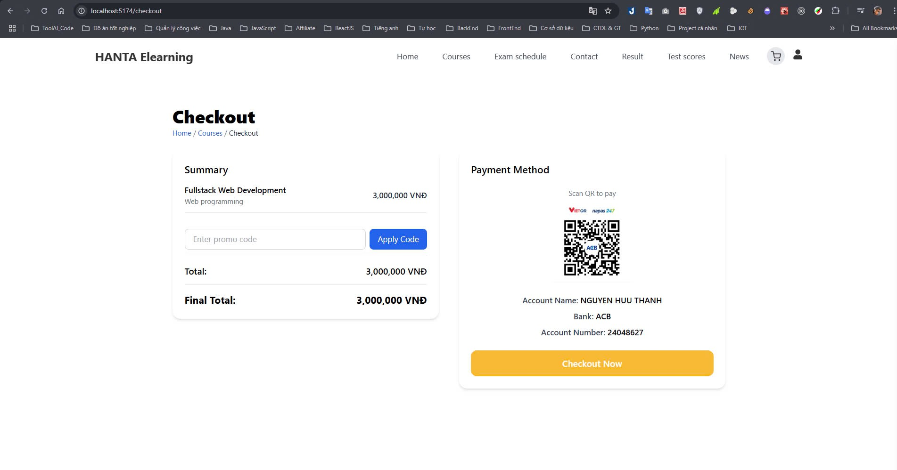
Test Case ID | Mô tả | Hành động | Điều kiện tiên quyết | Kết quả mong đợi | Kết quả thực tế | Kết quả |  |  | Kết quả |  |  | Chú thích
 |  |  |  |  |  | Vòng 1 |  |  | Vòng 2
 |  |  |  |  |  | Trạng thái | Ngày kiểm tra | Người kiểm tra | Trạng thái | Ngày kiểm tra | Người kiểm tra
GUI_SHOW Trang Thanh Toán
TC-CK-UI-001 | Tiêu đề “Checkout” hiển thị chính xác | Truy cập /checkout | Đăng nhập và chọn 1 khóa học | Tiêu đề “Checkout” hiển thị rõ, in đậm, căn trái | Tiêu đề “Checkout” hiển thị rõ, in đậm, căn trái | Passed | 2025-06-05 | Ánh
TC-CK-UI-002 | Kiểm tra breadcrumb | Quan sát dòng điều hướng | Có thông tin trang hiện tại | Hiển thị đúng “Home / Courses / Checkout”, có thể click về các trang trước đó | Hiển thị đúng “Home / Courses / Checkout”, có thể click về các trang trước đó | Passed | 2025-06-05 | Ánh
TC-CK-UI-003 | Kiểm tra bảng Summary | Quan sát cột trái | Đã chọn khóa học | Hiển thị đúng tên khóa học, lĩnh vực, học phí | Hiển thị đúng tên khóa học, lĩnh vực, học phí | Passed | 2025-06-05 | Ánh
TC-CK-UI-004 | Kiểm tra ô nhập mã giảm giá | Quan sát phần nhập mã | Không có | Hiển thị ô nhập với placeholder “Enter promo code”, nút “Apply Code” màu xanh | Hiển thị ô nhập với placeholder “Enter promo code”, nút “Apply Code” màu xanh | Passed | 2025-06-05 | Ánh
TC-CK-UI-005 | Kiểm tra tổng tiền hiển thị | Quan sát phần "Total" và "Final Total" | Có khóa học đã chọn | Hiển thị đúng giá trị học phí theo format “x,xxx,xxx VND”, in đậm ở Final Total | Hiển thị đúng giá trị học phí theo format “x,xxx,xxx VND”, in đậm ở Final Total | Passed | 2025-06-05 | Ánh
TC-CK-UI-006 | Lỗi hiển thị placeholder | Quan sát ô nhập mã | Không có | Placeholder là “Enter promo code” | Placeholder bị mất, ô nhập trống không hướng dẫn | Failed | 2025-06-05 | Ánh | Passed | 2025-05-06 | Ánh
TC-CK-UI-007 | QR Code không hiển thị | Truy cập checkout | Không có | QR code hiển thị rõ bên phải giao diện | QR code không hiển thị, khoảng trống lớn | Failed | 2025-06-05 | Ánh | Passed | 2025-05-06 | Ánh
TC-CK-UI-008 | Kiểm tra hiển thị thông tin thanh toán | Quan sát phần QR Code | Không có | Hiển thị QR code, tên tài khoản, ngân hàng, số tài khoản rõ ràng | Hiển thị QR code, tên tài khoản, ngân hàng, số tài khoản rõ ràng | Passed | 2025-06-05 | Ánh
TC-CK-UI-009 | Kiểm tra nút “Checkout Now” | Quan sát vị trí dưới cùng bên phải | Không có | Nút màu vàng (#FBC02D), chữ trắng rõ “Checkout Now” | Nút màu vàng (#FBC02D), chữ trắng rõ “Checkout Now” | Passed | 2025-05-06 | Ánh
FUNC_SHOW Trang Thanh Toán
Test Case ID | Mô tả | Hành động | Điều kiện tiên quyết | Kết quả mong đợi | Kết quả thực tế | Kết quả | Ngày kiểm tra | Người kiểm tra
TC-CK-FUNC-001 | Áp dụng mã giảm giá hợp lệ | Nhập “DISCOUNT10” → click Apply Code | Mã giảm 10% hợp lệ | Final Total giảm còn 2.700.000 VND | Final Total giảm còn 2.700.000 VND | Passed | 2025-06-05 | Ánh
TC-CK-FUNC-002 | Áp dụng mã không hợp lệ | Nhập “FAKECODE” → click Apply | Mã không tồn tại | Hiển thị thông báo lỗi “Promo code không hợp lệ” | Hiển thị thông báo lỗi “Promo code không hợp lệ” | Passed | 2025-06-05 | Ánh
TC-CK-FUNC-003 | Không nhập mã → click Apply | Click Apply khi để trống | Không có | Hiển thị cảnh báo “Vui lòng nhập mã” | Hiển thị cảnh báo “Vui lòng nhập mã” | Passed | 2025-06-05 | Ánh
TC-CK-FUNC-004 | Click “Checkout Now” khi đủ thông tin | Click nút vàng | Có mã QR và tổng tiền hiển thị | Hiển thị thông báo hoặc chuyển hướng xác nhận thanh toán | Hiển thị thông báo hoặc chuyển hướng xác nhận thanh toán | Passed | 2025-06-05 | Ánh
TC-CK-FUNC-005 | Kiểm tra định dạng QR Code | Quan sát phần QR | Trang load đầy đủ | QR code hiển thị đúng kích thước, bố cục, nằm cạnh thông tin tài khoản | QR code hiển thị đúng kích thước, bố cục, nằm cạnh thông tin tài khoản | Passed | 2025-06-05 | Ánh
TC-CK-FUNC-006 | Reload sau khi nhập mã | Nhập mã giảm → reload trang | Backend không lưu trạng thái | Mã giảm giá bị xóa và total quay lại mặc định | Mã giảm giá bị xóa và total quay lại mặc định | Passed | 2025-06-05 | Ánh
TC-CK-FUNC-007 | Nhập mã giảm giá hết hạn | Nhập mã “OLD2023” → click Apply Code | Mã đã hết hạn | Hiển thị cảnh báo “Mã giảm giá đã hết hạn” | Không có phản hồi gì khi click | Failed | 2025-05-06 | Ánh | Passed | 2025-06-05 | Ánh
TC-CK-FUNC-009 | Reload sau khi checkout | Thực hiện thanh toán → nhấn F5 (reload) | Đã hoàn tất thanh toán | Chuyển về trạng thái mặc định hoặc thông báo đã thanh toán | Giao diện bị treo, không phản hồi sau reload | Failed | 2025-05-06 | Ánh | Passed | 2025-06-05 | Ánh

Xem thông tin khóa học
Project Name | Website quản lý trung tâm Smart Learning Hub + tích hợp AI hỗ trợ học tập
Module Code | Xem thông tin khóa học
 | Hoàn thành | Lỗi | Chưa kiểm tra | Bị chặn | Tổng lần kiểm tra
Round 1 | 15 | 0 | 0 | 0 | 15
Round 2 | 0 | 0 | 0 | 0 | 0
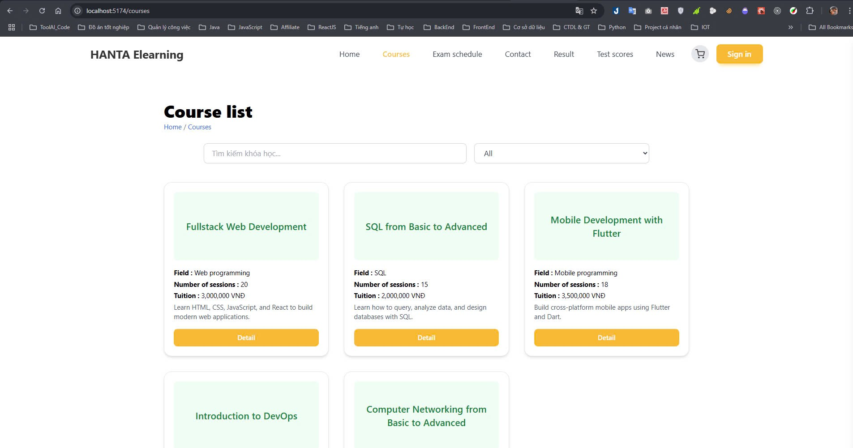
Test Case ID | Mô tả | Hành động | Điều kiện tiên quyết | Kết quả mong đợi | Kết quả thực tế | Kết quả
 |  |  |  |  |  | Vòng 1
 |  |  |  |  |  | Trạng thái | Ngày kiểm tra | Người kiểm tra
GUI_SHOW Trang QL nhân viên
Test Case ID | Mô tả | Hành động | Điều kiện tiên quyết | Kết quả mong đợi | Kết quả thực tế | Kết quả | Ngày kiểm tra | Người kiểm tra
TC-KH-UI-001 | Tiêu đề “Course list” hiển thị đúng | Truy cập /courses | Đăng nhập thành công | Tiêu đề “Course list” hiển thị ở giữa trang, font lớn, đậm | Tiêu đề “Course list” hiển thị ở giữa trang, font lớn, đậm | Passed | 2025-05-06 | Ánh
TC-KH-UI-002 | Kiểm tra breadcrumb | Truy cập /courses | Đăng nhập thành công | Hiển thị “Home / Courses”, có thể click về trang Home | Hiển thị “Home / Courses”, có thể click về trang Home | Passed | 2025-05-06 | Ánh
TC-KH-UI-003 | Kiểm tra ô tìm kiếm | Quan sát ô nhập trên trang | Có dữ liệu khóa học | Placeholder là “Tìm kiếm khóa học…”, hiển thị gọn gàng | Placeholder là “Tìm kiếm khóa học…”, hiển thị gọn gàng | Passed | 2025-05-06 | Ánh
TC-KH-UI-004 | Dropdown danh mục hoạt động | Click chọn danh mục | Có ít nhất 3 danh mục | Dropdown hiển thị các mục như “All”, “Web”, “SQL”, “Mobile” | Dropdown hiển thị các mục như “All”, “Web”, “SQL”, “Mobile” | Passed | 2025-05-06 | Ánh
TC-KH-UI-005 | Kiểm tra bố cục thẻ khóa học | Quan sát từng thẻ | Có ít nhất 1 khóa học | Mỗi thẻ hiển thị: tên, field, số buổi, học phí, mô tả và nút Detail | Mỗi thẻ hiển thị: tên, field, số buổi, học phí, mô tả và nút Detail | Passed | 2025-05-06 | Ánh
TC-KH-UI-006 | Màu sắc nút “Detail” | Quan sát trực tiếp | Không có | Nút có màu vàng cam (#FBC02D), chữ rõ, dễ đọc | Nút có màu vàng cam (#FBC02D), chữ rõ, dễ đọc | Passed | 2025-05-06 | Ánh
FUNC_SHOW Trang QL nhân viên
TC-KH-FUNC-001 | Tìm kiếm khóa học theo từ khóa | Nhập “Flutter” vào ô tìm kiếm | Có khóa học chứa từ “Flutter” | Danh sách chỉ còn hiển thị thẻ “Mobile Development with Flutter” | Danh sách chỉ còn hiển thị thẻ “Mobile Development with Flutter” | Passed | 2025-05-06 | Ánh
TC-KH-FUNC-002 | Lọc danh mục “SQL” | Chọn mục “SQL” từ dropdown | Có khóa học thuộc SQL | Danh sách chỉ còn hiển thị khóa “SQL from Basic to Advanced” | Danh sách chỉ còn hiển thị khóa “SQL from Basic to Advanced” | Passed | 2025-05-06 | Ánh
TC-KH-FUNC-003 | Xem chi tiết khóa học | Click nút “Detail” trên thẻ bất kỳ | Có dữ liệu khóa học | Chuyển hướng đến trang chi tiết khóa học tương ứng | Chuyển hướng đến trang chi tiết khóa học tương ứng | Passed | 2025-05-06 | Ánh
TC-KH-FUNC-004 | Kết hợp tìm kiếm và lọc danh mục | Nhập “Web” và chọn danh mục “Web” | Có ít nhất 1 khóa học phù hợp | Hiển thị chỉ các khóa học tên chứa “Web” và field là “Web programming” | Hiển thị chỉ các khóa học tên chứa “Web” và field là “Web programming” | Passed | 2025-05-06 | Ánh
TC-KH-FUNC-005 | Không tìm thấy kết quả tìm kiếm | Nhập từ khóa “Python AI” | Không có khóa học nào phù hợp | Hiển thị thông báo “Không tìm thấy khóa học phù hợp” hoặc danh sách rỗng | Hiển thị thông báo “Không tìm thấy khóa học phù hợp” hoặc danh sách rỗng | Passed | 2025-05-06 | Ánh
TC-KH-FUNC-006 | Tải dữ liệu khóa học khi truy cập | Truy cập /courses lần đầu | Có kết nối internet và dữ liệu từ backend | Tự động tải danh sách khóa học từ backend và render UI | Tự động tải danh sách khóa học từ backend và render UI | Passed | 2025-05-06 | Ánh
TC-KH-FUNC-007 | Reload trang và giữ dữ liệu | Tìm kiếm từ khóa → reload F5 | Có ít nhất 1 kết quả tìm kiếm | Dữ liệu không giữ lại, hệ thống reset về trạng thái ban đầu | Dữ liệu không giữ lại, hệ thống reset về trạng thái ban đầu | Passed | 2025-05-06 | Ánh
TC-KH-FUNC-008 | Kiểm tra phân trang nếu có | Truy cập trang khi có >10 khóa học | Hệ thống phân trang đã được cấu hình | Hiển thị phân trang ở cuối, mỗi trang có giới hạn khóa học (VD: 6/1 trang) | Hiển thị phân trang ở cuối, mỗi trang có giới hạn khóa học (VD: 6/1 trang) | Passed | 2025-05-06 | Ánh
TC-KH-FUNC-009 | Kiểm tra định dạng tiền học phí | Quan sát học phí từng khóa | Hệ thống hiển thị học phí theo VND | Hiển thị đúng format tiền Việt (VD: 3,000,000 VND) | Hiển thị đúng format tiền Việt (VD: 3,000,000 VND) | Passed | 2025-05-06 | Ánh

Chatbox AI
Project Name | Website quản lý trung tâm Smart Learning Hub + tích hợp AI hỗ trợ học tập
Module Code | Chatbox AI
 | Hoàn thành | Lỗi | Chưa kiểm tra | Bị chặn | Tổng lần kiểm tra
Round 1 | 7 | 0 | 0 | 0 | 7
Round 2 | 5 | 0 | 0 | 0 | 0
 |  | 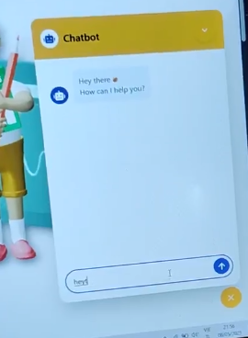
Test Case ID | Mô tả | Hành động | Điều kiện tiên quyết | Kết quả mong đợi | Kết quả thực tế | Kết quả
 |  |  |  |  |  | Vòng 1
 |  |  |  |  |  | Trạng thái | Ngày kiểm tra | Người kiểm tra
GUI_SHOW Chatbot AI
TC-CHATBOT-001 | Kiểm tra hiển thị khung chat | Truy cập trang có chatbot | Truy cập thành công trang web | Khung chat hiển thị ở góc phải với biểu tượng chat | Khung chat hiển thị đúng | Passed | 2025-05-13 | Ánh
TC-CHATBOT-002 | Kiểm tra tiêu đề Chatbot | Quan sát tiêu đề trên khung chat | Mở khung chat | Tiêu đề là “Chatbot” hiển thị rõ ràng trên nền vàng | Tiêu đề hiển thị đúng | Passed | 2025-05-13 | Ánh
TC-CHATBOT-003 | Kiểm tra hiển thị tin nhắn từ hệ thống | Quan sát phần khung chat | Mở khung chat | Tin nhắn “Hey there 👋 How can I help you?” hiển thị | Tin nhắn hiển thị đúng | Passed | 2025-05-13 | Ánh
TC-CHATBOT-004 | Kiểm tra ô nhập tin nhắn | Quan sát phần dưới của khung chat | Mở khung chat | Hiển thị ô nhập và nút gửi màu xanh dương | Hiển thị đúng | Passed | 2025-05-13 | Ánh
FUNC_SHOW Chatbot AI
Test Case ID | Mô tả | Hành động | Điều kiện tiên quyết | Kết quả mong đợi | Kết quả thực tế | Kết quả
 |  |  |  |  |  | Vòng 1
 |  |  |  |  |  | Trạng thái | Ngày kiểm tra | Người kiểm tra
TC-CHATBOT-005 | Gửi tin nhắn văn bản tới chatbot | Nhập “hey” và nhấn nút gửi | Mở khung chat thành công | Tin nhắn “hey” được hiển thị trong khung chat, chatbot phản hồi lại | Tin nhắn “hey” được hiển thị trong khung chat, chatbot phản hồi lại | Passed | 2025-05-13 | Ánh
TC-CHATBOT-006 | Chatbot phản hồi tin nhắn | Gửi tin nhắn “hey” | Hệ thống AI hoạt động bình thường | Chatbot phản hồi lại lời chào phù hợp | Chatbot phản hồi lại lời chào phù hợp | Passed | 2025-05-13 | Ánh
TC-CHATBOT-007 | Kiểm tra cuộn tự động khi gửi nhiều tin nhắn | Gửi liên tục nhiều tin nhắn | Khung chat đang hoạt động | Khung chat tự động cuộn xuống tin nhắn mới nhất | Khung chat tự động cuộn xuống tin nhắn mới nhất | Passed | 2025-05-13 | Ánh

